1 解説【共通・搬出先の確認】
別添２ |  |  |  |  |  |  |  |  |  |  | 令和５年５月訂正版
 |  |  |  |  |  |  |  |  |  |  | 令和５年３月
確認結果票作成に当たっての解説

（共通編・建設発生土の搬出先の確認編）
Ⅰ 共通
 | 本確認結果票は、「建設業に属する事業を行う者の指定副産物に係る再生資源の利用の促進に関する判断の基準となるべき事項を定める省令（平成3年建設省令第20号）」（以下「省令」という。）の第８条第４項に規定する｢確認の結果を記載した書面」の記載例を示したものです。 建設工事の元請業者や自主施工者は、合計500m3以上の建設発生土を搬出しようとする場合、土壌汚染対策法等の手続確認等（同第８条第３項１号及び第３号）や搬出先の確認等（同項第２号及び第３号）を行い確認結果を記録する必要があります。また、確認結果は再生資源利用促進計画の添付資料として、発注者への報告・説明及び公衆の見えやすい場所へ掲示等を行う必要があります。

Ⅱ 建設発生土の搬出先確認
１．概要
 | 建設工事から搬出される土砂が不法な盛土等に悪用されたり、危険な盛土等になることを防止し、適正に利用又は処分されるよう搬出先の決定にあたり、搬出先ごとに以下の内容を確認し､その結果を確認結果票に記載ください。 （４）（２）及び（３）に該当しない場合、当該土地所有者等の盛土行為や土砂の一時堆積行為に 対する同意を確認する。

（1） |  | 宅地造成及び特定盛土等規制法（昭和３６年法律第１９１号）(以下「盛土規制法」という。）に規定する宅地造成等工事規制区域（以下「宅造区域」という。）又は特定盛土等規制区域（以下「特盛区域」という。）の指定の有無、及び都道府県・市町村において土砂の埋立て等に関する規制条例（以下「土砂条例」という。）の制定の有無を確認する。

（２） |  | 搬出先が有している盛土規制法及び土砂条例の許可等又は届出の種類及び許可番号等を確認する。

（３） |  | 搬出先が盛土規制法及び土砂条例の許可等を要しない理由を確認する。 （場合によっては、当該土地所有者等の盛土行為や土砂の一時堆積行為に対する同意を確認する。）

２．確認手順及び確認結果票の記載事項
 | 搬出土砂が不法な盛土等に悪用されたり、危険な盛土等となることを防ぐため、ⅰ）盛土規制法、ⅱ）都道府県等の定める土砂条例に基づき、以下の手順で確認し結果を確認結果票に記載してください。 記載にあたっては、下記事項に留意してください。

 | ・ | ⅰ）盛土規制法の確認フローとⅱ）土砂条例の確認フローのどちらも確認することとする。

 | ・ | ⅰ）盛土規制法確認フローとⅱ）土砂条例の確認フローで確認結果が異なる場合は、［規制未指定］を除く確認フロー上位にくる確認区分を確認結果として記載し、その詳細を記載することとする。

 | ・ | どちらか一方の判定が［不適正］となった場合は適切な搬出先として認めない。

 | ・ | ⅰ）盛土規制法の規制区域未指定かつⅱ）土砂条例未制定の場合、確認結果は［規制未指定］となるが、「詳細」欄に、［公共施設用地等］［他法令許可等］［許可不要工事等］［別途理由］の項目を参考に、搬出先の適正性の判断に資する情報（許認可や工事種類等）を記載することが望ましい。

規制未指定
該当
 | ⅰ）盛土規制法の確認フロー
 |  |  |  |  |  |  | 盛土規制法の区域指定が行われていない場合
 |  |  |  |  |  |  | 土砂条例も未制定の場合は、［公共施設用地等］［他法令許可等］［許可不要工事等］の項目を参考に、搬出先の適正性の判断に資する情報を記載することが望ましい

該当しない
盛土許可等
該当
 |  |  |  |  |  |  | 盛土規制法の許可・届出がなされている場合
 |  |  |  |  |  |  | 許可にあっては許可の種類及び許可番号、許可の特例にあってはその旨、届出にあっては届出ていることを確認し届出日を記載

該当しない
公共施設用地等
該当
 |  |  |  |  |  |  | 「公共施設用地」で盛土規制法が適用除外の場合
 |  |  |  |  |  |  | 盛土規制法の公共施設用地の分類名称及び管理機関名を記載

該当しない
他法令許可等
該当
 |  |  |  |  |  |  | 盛土規制法で、他法令許可があり許可等不要な場合
 |  |  |  |  |  |  | 許可等にあっては許可等の種類及び許可等番号、届出にあっては届出日を確認し記載

該当しない
許可不要工事等
該当
 |  |  |  |  |  |  | 盛土規制法で、他法令等で許可等不要な場合
 |  |  |  |  |  |  | 搬出先の工事分類、工事名及び元請業者名を確認し記載

該当しない
別途理由
該当
 |  |  |  |  |  |  | 別途理由がある場合
 |  |  |  |  |  |  | 盛土規制法の許可等の対象規模未満であり許可等を要しない理由及び土地所有者又は管理者が盛土行為等に関して同意していることを書面確認し記載

該当しない
規制区域外
該当
 |  |  |  |  |  |  | 規制区域外 の場合
 |  |  |  |  |  |  | 搬出先の土地所有者又は管理者が盛土行為等に関して同意していることを書面確認し記載
該当しない
 | 不適正
 | 盛土規制法の規制区域に該当するが許可等を有しておらず、また、許可等が不要な理由もないため適正な搬出先ではない

規制未指定
該当
 | ⅱ）都道府県等の定める土砂条例の確認フロー
 |  |  |  |  |  |  | 土砂条例の制定が行われていない場合
 |  |  |  |  |  |  | 盛土規制法の区域指定も行われていない場合は、［公共施設用地等］［他法令許可等］［許可不要工事等］の項目を参考に、搬出先の適正性の判断に資する情報を記載することが望ましい

該当しない
盛土許可等
該当
 |  |  |  |  |  |  | 土砂条例の許可・届出がなされている場合
 |  |  |  |  |  |  | 許可にあっては許可の種類及び許可番号、届出にあっては届出日を確認し記載

該当しない
公共施設用地等
該当
 |  |  |  |  |  |  | 国又は地方公共団体の事業で土砂条例の許可等不要な場合
 |  |  |  |  |  |  | 国又は地方公共団体の事業名及び事業機関名を記載

該当しない
他法令許可等
該当
 |  |  |  |  |  |  | 土砂条例で、他法令許可があり許可等不要な場合
 |  |  |  |  |  |  | 許可等にあっては許可等の種類及び許可等番号、届出にあっては届出日を確認し記載

該当しない
許可不要工事等
該当
 |  |  |  |  |  |  | 土砂条例で、許可等不要な場合
 |  |  |  |  |  |  | 搬出先の工事分類、工事名及び元請業者名を確認し記載

該当しない
別途理由
該当
 |  |  |  |  |  |  | 別途理由がある場合
 |  |  |  |  |  |  | 土砂条例の許可等の対象規模未満など許可等を要しない理由及び土地所有者又は管理者が盛土行為等に関して同意していることを書面確認し記載

該当しない
規制区域外
該当
 |  |  |  |  |  |  | 規制区域外の場合
 |  |  |  |  |  |  | 搬出先の土地所有者又は管理者が盛土行為等に関して同意していることを書面確認し記載
該当しない
 | 不適正
 | 土砂条例の許可等必要行為に該当するが許可等を有しておらず、また、許可等が不要な理由もないため適正な搬出先ではない

 | ⅰ）ⅱ）の確認・記載に加え搬出先がストックヤード運営事業者登録規程第3条第1項に規定する、国に登録されたストックヤードである場合には、当該登録番号も記載する。

３．確認区分
 | ⅰ）盛土規制法の確認区分
 | （１）［規制未指定］
 |  | 盛土規制法の区域指定（宅地造成等工事規制区域又は特定盛土等規制区域）が行われていない場合。

 | （２）［盛土許可等］
 |  | ・盛土規制法第12条第１項（第16条第１項）又は第30条第１項（第35条第１項）に基づく許可 （又は変更許可） ・盛土規制法第15条又は第34条に基づく許可の特例 ・盛土規制法第21条第１項、第27条第１項（第28条第１項）又は第40条第１項に基づく届出 （又は届出の変更）

 | （３）［公共施設用地等］
 |  | 盛土規制法第2条第１号に規定する「公共施設用地」に該当し、同法の適用除外である場合（参考資料１．（３））。

 |  | 表１ 公共施設用地等の確認結果票への分類名称
 | 公共施設用地 |  |  |  |  |  | 国又は地方公共団体が管理する施設用地
 | 道路 |  |  |  | 飛行場 |  | 学校 |  | 水産飲雑用水
 | 公園 |  |  |  | 航空保安 |  | 運動場 |  | 農業集落排水
 | 河川 |  |  |  | 鉄道 |  | 緑地 |  | 漁業集落排水
 | 砂防 |  |  |  | 軌道 |  | 広場 |  | 林地荒廃防止
 | 地すべり |  |  |  | 索道 |  | 墓地 |  | 急傾斜地崩壊防止
 | 海岸保全 |  |  |  | 無軌条電車 |  | 廃棄物処理施設
 | 津波防護 |  |  |  | 雨水貯留浸透 |  | 水道
 | 港湾 |  |  |  | 農業用ため池 |  | 下水道
 | 漁港 |  |  |  | 防衛施設 |  | 営農飲雑用水

 | （４）［他法令許可等］
 |  | 盛土規制法第12条第1項ただし書、第27条第1項ただし書又は第30条第1項ただし書に基づき、他法令許可等により「災害の発生のおそれがないと認められる工事」（参考資料１．（２）①から④又は⑥、⑧から⑨）として盛土規制法の許可等を要しない場合。

 | （５）［許可不要工事等］
 |  | 盛土規制法の許可等を要しない「災害の発生のおそれがないと認められる工事」に該当する工事（参考資料１．（２） ⑤、⑦、⑩から⑫、⑭ハ）に該当する場合。

 |  | 表2 許可不要工事等の確認結果票への分類名称
 |  | 分類 |  |  |  | 適用 |  |  |  | 備考
 |  | 土地改良 |  |  |  | 盛土規制法省令第8条第1号 |  |  |  | 参考資料１．（２）⑤
 |  | 家畜感染予防 |  |  |  | 同第3号 |  |  |  | 同上⑦
 |  | 放射性物質汚染対処 |  |  |  | 同第6号 |  |  |  | 同上⑩
 |  | 森林作業路網 |  |  |  | 同第7号 |  |  |  | 同上⑪
 |  | 非常災害応急措置 |  |  |  | 同第8号 |  |  |  | 同上⑫
 |  | 工事付随堆積 |  |  |  | 同第10号ハ |  |  |  | 同上⑭ハ

 | （６）［別途理由］
 |  | 盛土規制法の宅造区域又は特盛区域であって盛土規制法の許可等の要件未満であり許可等を要しない理由がある場合（参考資料１．（１））。

 | （７）［規制区域外］
 |  | 搬出先が盛土規制法の宅造区域又は特盛区域のいずれにも該当しない場合。

 | ⅱ）都道府県等の定める土砂条例の確認区分
 | （１）［規制未指定］
 |  | 都道府県等の定める土砂条例が制定されていない場合。

 | （２）［盛土許可等］
 |  | 土砂条例が制定されている場合において、当該条例の許可又は届出を有している場合。

 | （３）［公共施設用地等］
 |  | 土砂条例が制定されている場合において、「国又は地方公共団体の事業」等により、当該条例に規定する許可等を要しないもの（参考資料 ２．（２））に該当する場合。

 | （４）［他法令許可等］
 |  | 土砂条例が制定されている場合において、当該条例に規定する他法令許可等により当該条例の許可等を要しないもの（参考資料２．（３））に該当する場合。

 | （５）［許可不要工事等］
 |  | 土砂条例が制定されている場合において、当該条例に規定する許可等を要しない事業等に該当する場合（参考資料 ２．（２））。

 | （６）［別途理由］
 |  | 土砂条例が制定されている場合において、土砂条例の許可等の要件未満であるなど許可等を要しない理由がある場合（参考資料 ２．（１））。

 | （７）［規制区域外］
 |  | 土砂条例が制定されている場合において、搬出先が土砂条例の対象地域に該当しない場合。

【参考資料】
１．盛土規制法の許可等
（１）宅地造成等工事規制区域及び特定盛土等規制区域における許可・届出

 | 宅地造成等規制法施行令等で規定する許可や届出の対象要件の概要は次のとおり
 | 区域 |  | 行為 | 届出 |  |  |  | 許可
 | 宅造区域 |  | 宅地造成 | － |  |  |  | ①盛土で高さ1m超の崖 ②切土で高さ2m超の崖 ③盛土と切土を同時に行って、高さ2m超の 崖（①、②を除く） ④盛土で高さ2m超（①、③を除く） ⑤盛土又は切土の面積500㎡超（①～④を 除く）

 |  |  | 特定 盛土等

 |  |  | 土石の 堆積 | － |  |  |  | ①堆積の高さ2m超かつ面積が300㎡超 ②堆積の面積500㎡超

 | 特盛区域 |  | 特定 盛土等 | ①盛土で高さ1m超の崖 ②切土で高さ2m超の崖 ③盛土と切土を同時に行って、高さ2m超の 崖（①、②を除く） ④盛土で高さ2m超（①、③を除く） ⑤盛土又は切土の面積500㎡超（①～④を 除く） |  |  |  | ①盛土で高さ2m超の崖 ②切土で高さ5m超の崖 ③盛土と切土を同時に行って、高さ5m超の 崖（①、②を除く） ④盛土で高さ5m超（①、③を除く） ⑤盛土又は切土の面積3,000㎡超（①～④ を除く）

 |  |  | 土石の 堆積 | ①堆積の高さ2m超かつ面積が300㎡超 ②堆積の面積500㎡超 |  |  |  | ①堆積の高さ5m超かつ面積1,500㎡超 ②堆積の面積3,000㎡超

 | ※1 宅地造成等工事規制区域（宅造区域）及び特定盛土等規制区域（特盛区域）の指定状況に ついては、該当する都道府県、政令市、中核市にご確認ください。 ※2 「崖」とは宅地造成及び特定盛土等規制法施行令第１条第１項の規定により地表面が水平面 に対し30度を超えるものを指します。 ※3 一定規模以下のものは許可等不要となる場合があります。詳細は盛土規制法及び宅地造成等 規制法施行令及び宅地造成及び特定盛土等規制法施行規則をご確認ください。 （参考資料１．（２）⑬、⑭ロ）

（２）災害の発生のおそれがないと認められる工事
 | ① 鉱山保安法（昭和24年法律第70号）第13条第1項の規定による届出をした者が行う当該届出 に係る工事又は同法第36条、第37条、第39条第1項若しくは第48条第1項若しくは第2項の規 定による産業保安監督部長若しくは鉱務監督官の命令を受けた者が行う当該命令の実施に係 る工事 ② 鉱業法（昭和5年法律第289号）第63条第1項の規定による届出をし、又は同条第2項（同法第 87条において準用する場合を含む。）若しくは同法第63条の2第1項若しくは第2項の規定によ る認可を受けた者（同法第63条の3の規定により同法第63条の2第1項又は第2項の規定により 施業案の認可を受けたとみなされた者を含む。）が行う当該届出又は認可に係る施業案の実 施に係る工事 ③ 採石法（昭和25年法律第291号）第33条若しくは第33条の5第1項の規定による認可を受けた者 が行う当該認可に係る工事又は同法第33条の13若しくは第33条の17の規定による命令を受け た者が行う当該命令の実施に係る工事 ④ 砂利採取法（昭和43年法律第74号）第16条若しくは第20条第1項の規定による認可を受けた者 が行う当該認可に係る工事又は同法第23条の規定による都道府県知事若しくは河川管理者の 命令を受けた者が行う当該命令の実施に係る工事

 | ⑤ 土地改良法（昭和24年法律第195号）第2条第2項に規定する土地改良事業、同法第15条第2 項に規定する事業又は土地改良事業に準ずる事業に係る工事 ⑥ 火薬類取締法（昭和25年法律第149号）第3条若しくは第10条第1項の許可を受け、若しく同条 第2項の規定による届出をした者が行う火薬類の製造施設の設置に係る工事、同法第12条第1 項の規定による許可を受け、若しくは同条第2項の規定による届出をした者が行う当該許可若し くは届出に係る工事又は同法第27条第1項の規定による許可を受けた者が行う当該許可に係る 工事 ⑦ 家畜伝染病予防法（昭和26年法律第166号）第21条第1項若しくは第4項（同法第46条第1項の 規定により読み替えて適用する場合を含む。）の規定による家畜の死体の埋却に係る工事又は 同法第23条第1項若しくは第3項（同法第46条第1項の規定により読み替えて適用する場合を含 む。）の規定による家畜伝染病の病原体により汚染し、若しくは汚染したおそれがある物品の埋 却に係る工事 ⑧ 廃棄物の処理及び清掃に関する法律（昭和45年法律第137号）第7条第6項若しくは第14条第6 項の許可を受けた者若しくは市町村の委託（非常災害時における市町村から委託を受けた者 による委託を含む。）を受けて一般廃棄物の処分を業として行う者が行う当該許可若しくは委託 に係る工事又は同法第8条第1項、第9条第1項、第15条第1項若しくは第15条の2の6第1項の 許可を受けた者が行う当該許可に係る工事 ⑨ 土壌汚染対策法（平成14年法律第53号）第16条第1項の規定による届出をした者が行う当該届 出に係る工事又は同法第22条第1項若しくは第23条第1項の許可を受けた者が行う当該許可に 係る工事 ⑩ 平成23年3月11日に発生した東北地方太平洋沖地震に伴う原子力発電所の事故により放出さ れた放射性物質による環境の汚染への対処に関する特別措置法（平成23年法律第110号） 第15条若しくは第19条の規定による廃棄物の保管若しくは処分、第17条第2項（同法第18条第 5項において準用する場合を含む。）の規定による廃棄物の保管、同法第30条第1項若しくは第 38条第1項の規定による除去土壌の保管若しくは処分又は同法第31条第1項若しくは第39条第 1項の規定による除去土壌等の保管に係る工事 ⑪ 森林の施業を実施するために必要な作業路網の整備に関する工事 ⑫ 国若しくは地方公共団体又は次に掲げる法人が非常災害のために必要な応急措置として行う 工事 イ 地方住宅供給公社 ロ 土地開発公社 ハ 日本下水道事業団 ニ 独立行政法人鉄道建設・運輸施設整備支援機構 ホ 独立行政法人水資源機構 ヘ 独立行政法人都市再生機構 ⑬ 宅地造成又は特定盛土等（令第3条第5号の盛土又は切土に限る。）に関する工事のうち、高さ が2メートル以下であつて、盛土又は切土をする前後の地盤面の標高の差が30センチメートル （都道府県が規則で別に定める場合にあつては、その値）を超えない盛土又は切土をするもの ⑭ 次に掲げる土石の堆積に関する工事 イ 令第4条第1号の土石の堆積であつて、土石の堆積を行う土地の面積が300平方メートルを超 えないもの ロ 令第4条第2号の土石の堆積であつて、土石の堆積を行う土地の地盤面の標高と堆積した土 石の表面の標高との差が30センチメートル（都道府県が規則で別に定める場合にあつては、 その値）を超えないもの ハ 工事の施行に付随して行われる土石の堆積であつて、当該工事に使用する土石又は当該工 事で発生した土石を当該工事の現場又はその付近に堆積するもの

（３）公共施設用地（盛土規制法の適用除外）
 | 盛土規制法第2条第1号の規定による「公共施設用地」は、次のとおりである。なお、同法同条第1号から4号のとおり「公共施設用地」における盛土等は盛土規制法に基づく宅地造成、特定盛土又は土石の堆積の対象に含まれない。
...

2 解説【土対法等の手続確認】
...
５．手続の確認フロー
 | 各手続確認事項と「２.手続確認事項」との対応箇所を以下のとおり記載しておりますので参考としてください。

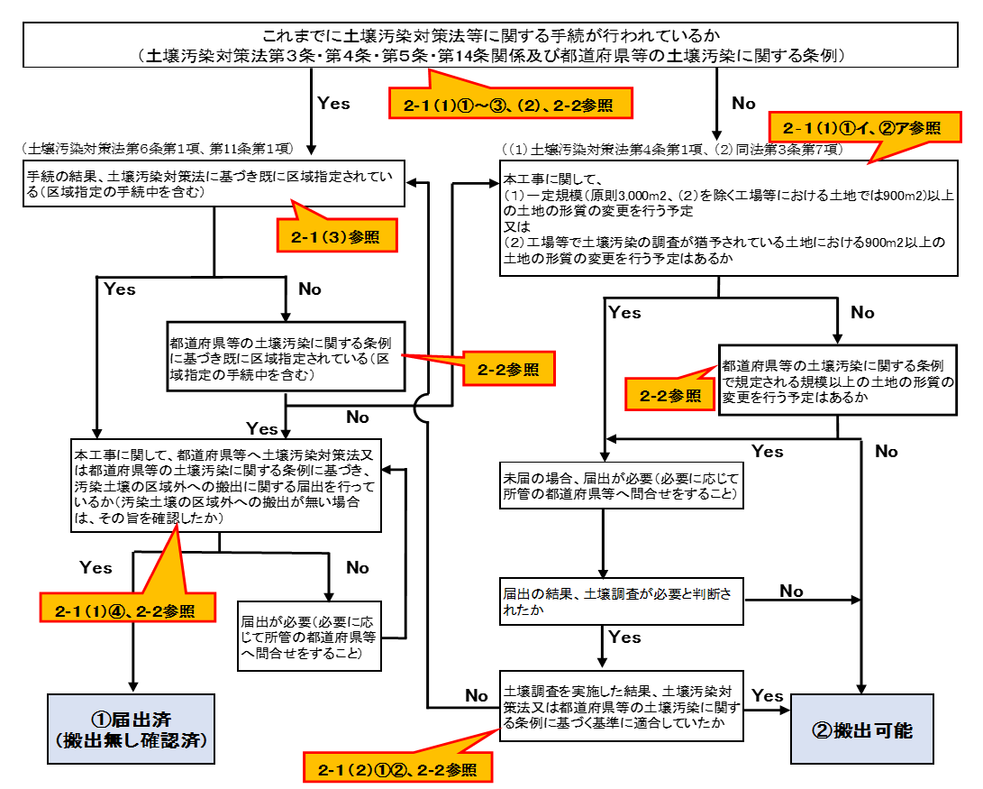

 | 問合せ先 環境省水・大気環境局水環境課土壌環境室
 | ０３－５５２１－８３２２

4 土対法確認フロー（記載例1）
土壌汚染対策法等手続の確認フロー（●●工区）

 | これまでに土壌汚染対策法等に関する手続が行われているか （土壌汚染対策法第３条・第４条・第５条・第14条関係及び都道府県等の土壌汚染に関する条例）

 |  |  |  |  | Yes |  |  | No

（土壌汚染対策法第６条第１項、第11条第１項）
（（１）土壌汚染対策法第４条第１項、（２）同法第３条第７項）
 | 手続の結果、土壌汚染対策法に基づき既に区域指定されている（区域指定の手続中を含む） |  |  |  |  | 本工事に関して、 （１）一定規模（原則3,000m2、（２）を除く工場等における土地では900m2)以上の土地の形質の変更を行う予定 又は （２）工場等で土壌汚染の調査が猶予されている土地における900m2以上の土地の形質の変更を行う予定はあるか

 |  | Yes |  | No
 |  |  |  |  |  |  | Yes
 |  |  | 都道府県等の土壌汚染に関する条例に基づき既に区域指定されている（区域指定の手続中を含む）
 |  |  |  |  |  |  |  | 都道府県等の土壌汚染に関する条例で規定される規模以上の土地の形質の変更を行う予定はあるか
...

4 土対法確認フロー（記載例2）
土壌汚染対策法等手続の確認フロー（●●工区）

 | これまでに土壌汚染対策法等に関する手続が行われているか （土壌汚染対策法第３条・第４条・第５条・第14条関係及び都道府県等の土壌汚染に関する条例）

 |  |  |  |  | Yes |  |  | No

（土壌汚染対策法第６条第１項、第11条第１項）
（（１）土壌汚染対策法第４条第１項、（２）同法第３条第７項）
 | 手続の結果、土壌汚染対策法に基づき既に区域指定されている（区域指定の手続中を含む） |  |  |  |  | 本工事に関して、 （１）一定規模（原則3,000m2、（２）を除く工場等における土地では900m2)以上の土地の形質の変更を行う予定 又は （２）工場等で土壌汚染の調査が猶予されている土地における900m2以上の土地の形質の変更を行う予定はあるか

 |  | Yes |  | No
 |  |  |  |  |  |  | Yes
 |  |  | 都道府県等の土壌汚染に関する条例に基づき既に区域指定されている（区域指定の手続中を含む）
 |  |  |  |  |  |  |  | 都道府県等の土壌汚染に関する条例で規定される規模以上の土地の形質の変更を行う予定はあるか
...

